Titel

Statistischer Bericht
Preise für ausgewählte Mineralölerzeugnisse
November 2025
EVAS-Nummer
61241
Ergänzung zur Datenbank
GENESIS-Online
Die Datenbank des Statistischen Bundesamtes
leer
Erschienen am 12.12.2025
Informationen zur Barrierefreiheit
Inhaltsübersicht
Ende des Titelblatts.

GENESIS-Online
zur Inhaltsübersicht
Übersicht GENESIS-Online
Für den Bereich der Erzeugerpreise gewerblicher Produkte sind in GENESIS-Online folgende Abrufmöglichkeiten gegeben:
Code | Inhalt | Zeitraum
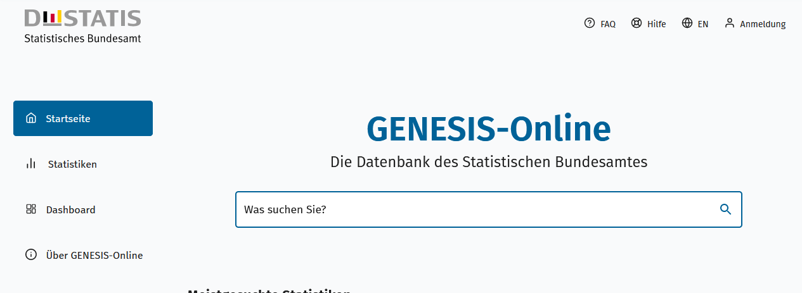
Geben Sie den Code
(z. B. 12345-0005) in das Suchfenster der Datenbank GENESIS-Online ein.
61241-0101 | Erzeugerpreise für leichtes Heizöl: Deutschland, Monate, Art der Lieferung, Berichtsort bzw. Geltungsbereich | Januar 1976 - November 2025
61241-0102 | Erzeugerpreise für schweres Heizöl: Deutschland, Monate (bis 2016), Art der Lieferung, Berichtsort bzw. Geltungsbereich | Januar 1991 - Dezember 2016
Ende der Übersicht der GENESIS-Online-Tabellen.

